Sheet1
始兴县中小学校徽标识统计表
序号 | 学校名称 | 校徽标识 | 备注
1 | 实验小学 | 
2 | 逸夫小学 | 
3 | 高峰小学 | 
4 | 丹凤小学 | 
5 | 太平镇中心小学 | 
6 | 马市中心小学 | 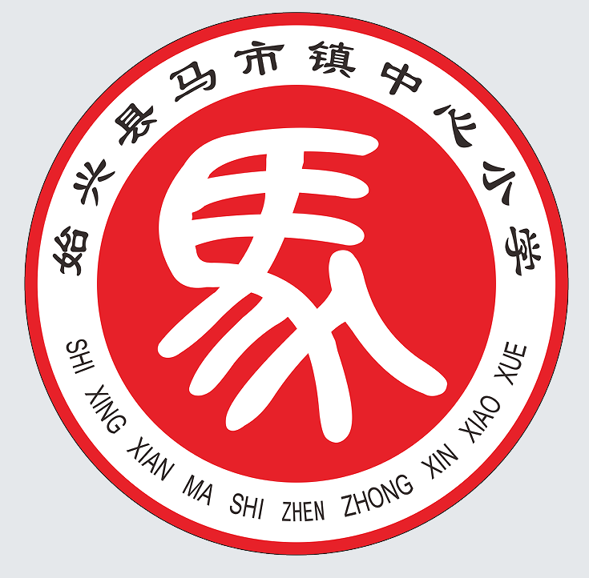
7 | 顿岗中心小学 | 
8 | 澄江学校 | 
9 | 罗坝中心小学 | 
10 | 深渡水学校 | 
11 | 隘子中心小学 | 
12 | 司前庚靖学校 | 
13 | 城南衍屏中心小学 | 
14 | 沈所中心小学 | 
15 | 墨江中学 | 
16 | 明德中学 | 
17 | 马市中学 | 
18 | 顿岗中学 | 
19 | 罗坝中学 | 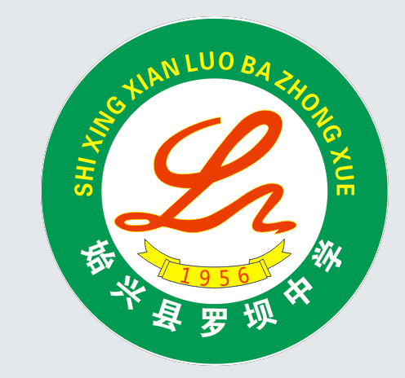
20 | 隘子中学 | 
21 | 城南中学 | 
22 | 沈所中学 | 
23 | 风度中学 | 
24 | 中等职业学校 | 
25 | 始兴中学 | 
26 | 九龄中学 |  | 九龄中学校徽与 始兴中学一致

